workflow 명세서
구분 | 내용
 | 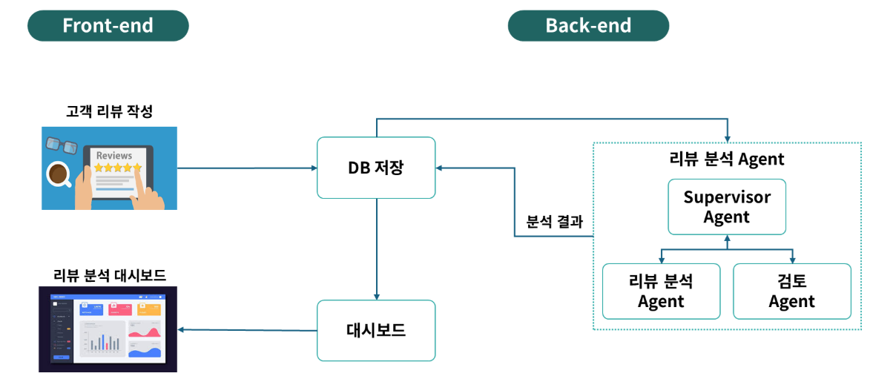
각 단계 | 입력 | 처리 | 출력
Start |  | - | - review_text: 분석 대상 리뷰 원문 - max_iterations: 최대 반복 횟수 (기본값 3) - iteration: 0
supervisor | - extracted_attributes: None (초기값) - inspection_decision: None (초기값) - iteration: 현재 반복 횟수 - max_iterations: 최대 반복 횟수 | 초기 상태 확인 및 다음 단계 결정: - extracted_attributes 없음 → Analysis로 분기 - inspection_decision 없음 + extracted_attributes 있음 → Inspection으로 분기 - APPROVED → END - REJECTED + 반복 가능 → Analysis 재분기 - REJECTED + 한계 초과 → END | - next_step: 다음 단계 ("Analysis" / "Inspection" / END) - iteration: 업데이트된 반복 횟수 - reason_code: 에러 분류 코드 - repair_directive: 재시도 수정 지시문
analyzer | - review_text: 분석 대상 리뷰 원문 - inspection_reason: 이전 Critic 거절 사유 (재시도 시) - repair_directive: Supervisor 수정 지시문 (재시도 시) | 리뷰 원문에서 속성별 감성/이유/근거 추출. repair_directive가 있으면 수정 지시에 따라 재분석. | - extracted_attributes: 속성별 분석 결과 딕셔너리 예) {"보습": {"sentiment": "긍정", "reason": "촉촉함", "evidence": "촉촉해서 만족"}}
supervisor | - extracted_attributes: Analyzer 분석 결과 - inspection_decision: None (분석 직후) - iteration: 현재 반복 횟수 | extracted_attributes 있고 inspection_decision 없음 → Inspection으로 분기 | - next_step: "Inspection" - iteration: 업데이트된 반복 횟수
critic | - review_text: 원본 리뷰 원문 - extracted_attributes: Analyzer 분석 결과 | 분석 결과 품질 검수: - 화장품 관련성 검사 - JSON 스키마 규격 준수 검사 - 감성 오분류 검증 - 할루시네이션 방지 검사 [관련없음] 감지 시 iteration을 max_iterations로 덮어써서 즉시 종료 유도 | - inspection_decision: "APPROVED" 또는 "REJECTED" - inspection_reason: 거절 사유 (승인 시 빈 문자열) ※ 화장품 무관 시 사유 앞에 "[관련없음]" 태그 포함
supervisor (반복 제어) | - inspection_decision: Critic 판정 결과 - inspection_reason: 거절 사유 - iteration: 현재 반복 횟수 - max_iterations: 최대 반복 횟수 | 분기 결정: - APPROVED → END - REJECTED + iteration < max_iterations → Analysis 재분기 (reason_code 분류 + repair_directive 생성) - REJECTED + iteration >= max_iterations → END (강제 종료) | - next_step: "Analysis" 또는 END - reason_code: OUTPUT_ERROR / SCOPE_ERROR / EVIDENCE_ERROR / QUALITY_ERROR / OK - repair_directive: 재시도 수정 지시문 - iteration: 업데이트된 반복 횟수
End | - extracted_attributes: 최종 속성별 분석 결과 - inspection_decision: 최종 판정 - iteration: 최종 반복 횟수 | -

